作业内容
作业内容
1.新规做成数据查询画面
实现把t_user_info表中的数据显示到画面上，形式不限（字符串，或者用表格形式显示）
2.输入账号密码，点击Submit按钮，迁移到该页面
3.功能实现后，截图保存到Excel(evidence.xlsx)文件里，上传到代码的根目录
＊＊＊＊＊＊＊＊＊＊＊＊＊＊＊＊＊＊＊＊＊＊＊＊＊＊＊＊＊
有能力的同学可以在新规画面中实现，增删改查功能（数据可以任意追加删除，也可以自己设计表）

导工程
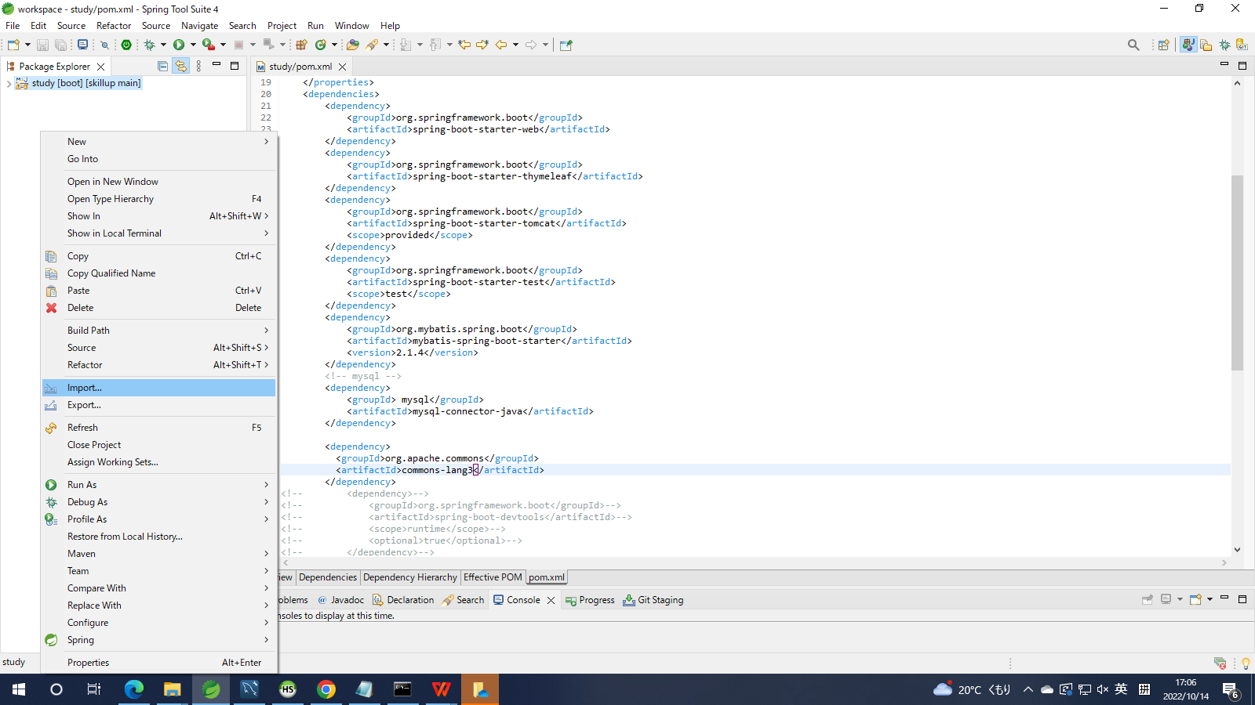

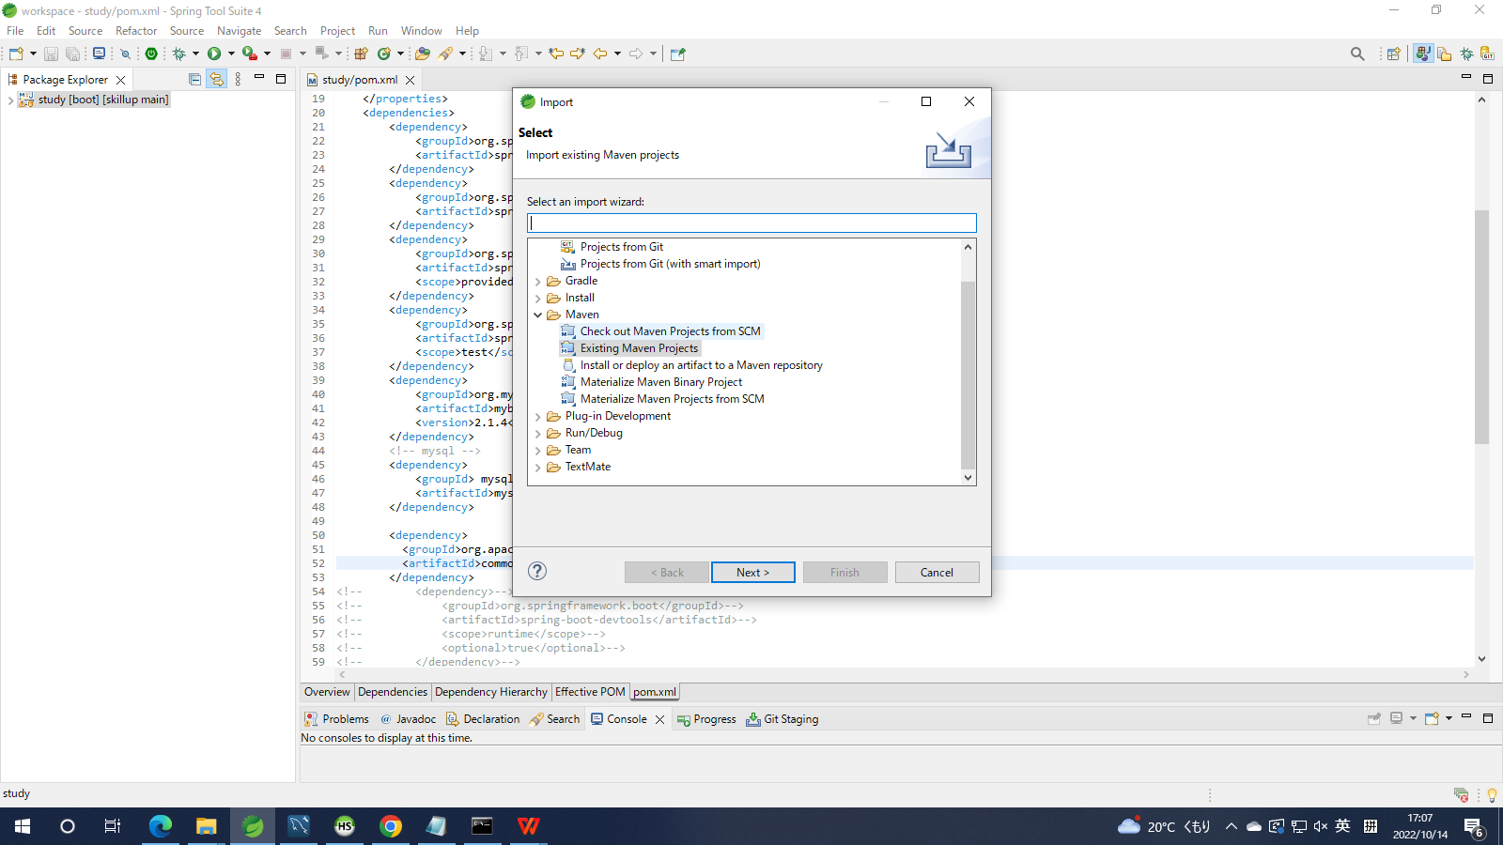

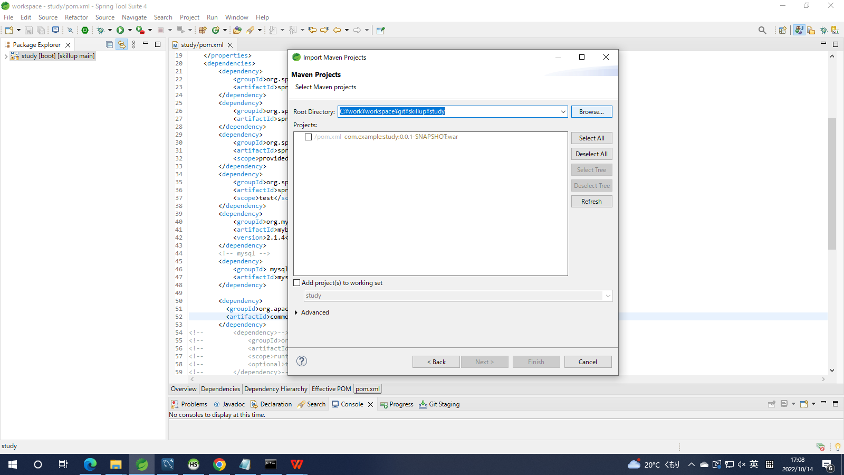

找到工程坐在路径

mvn更新
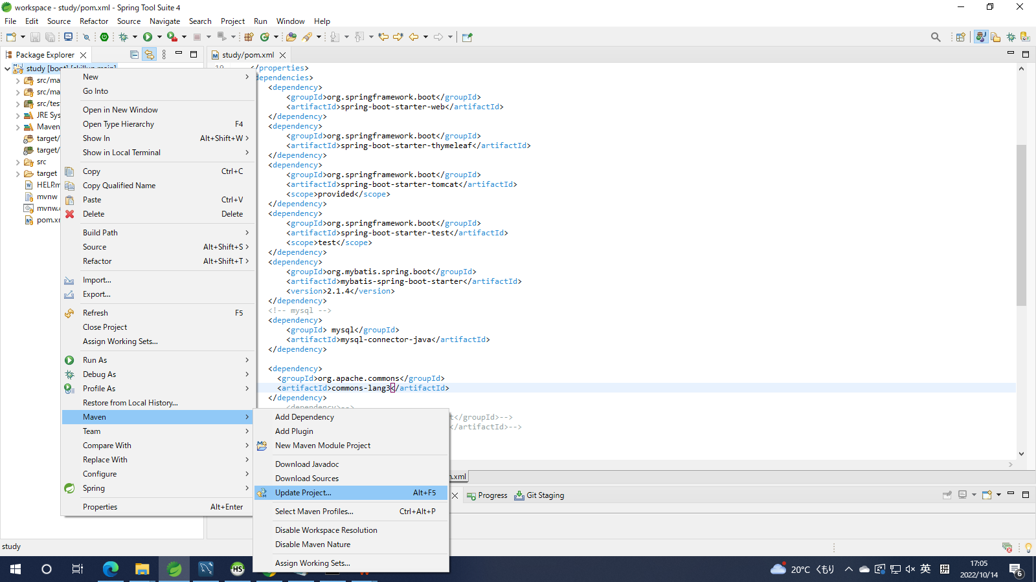

SQL脚本
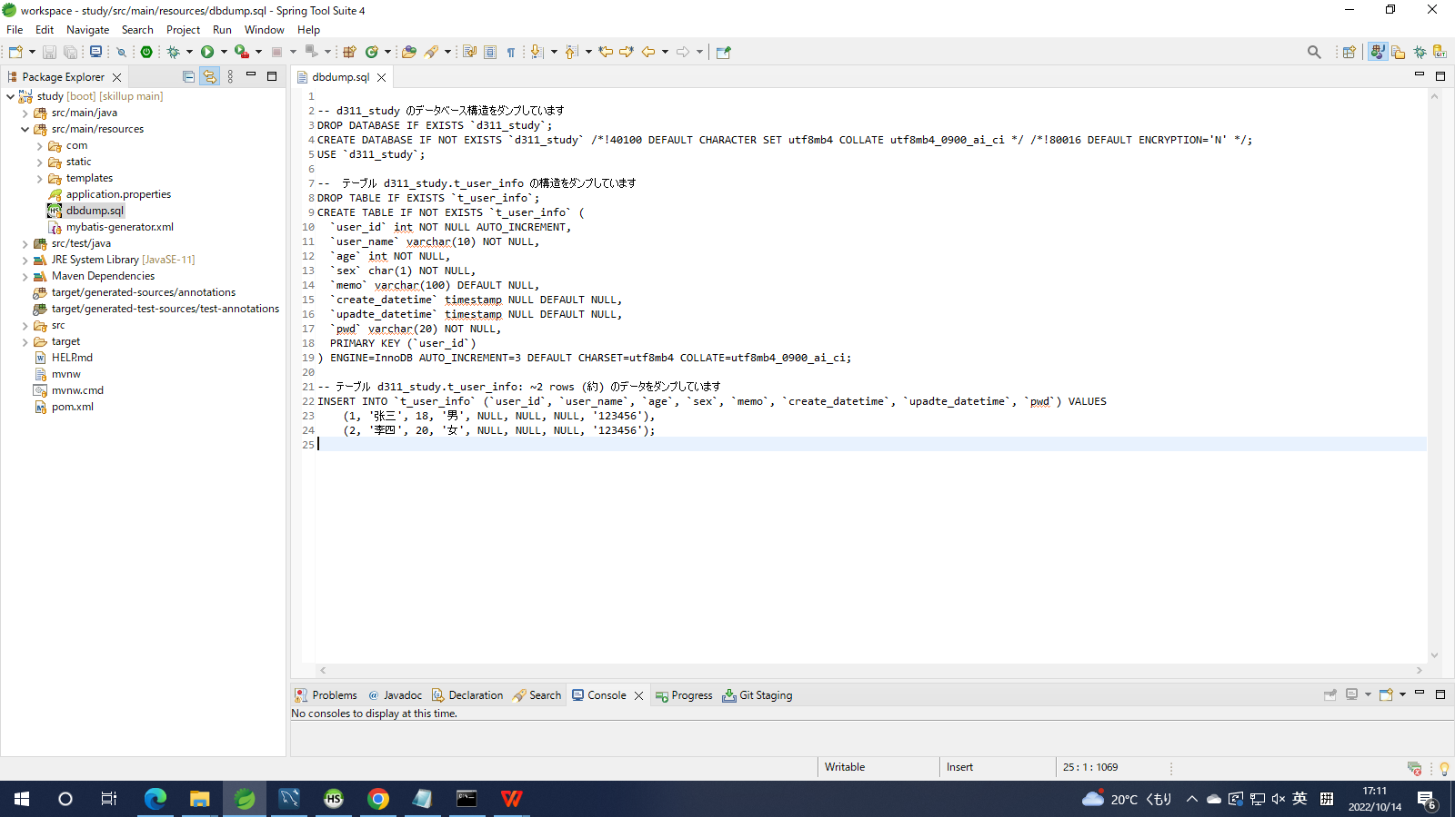

启动工程
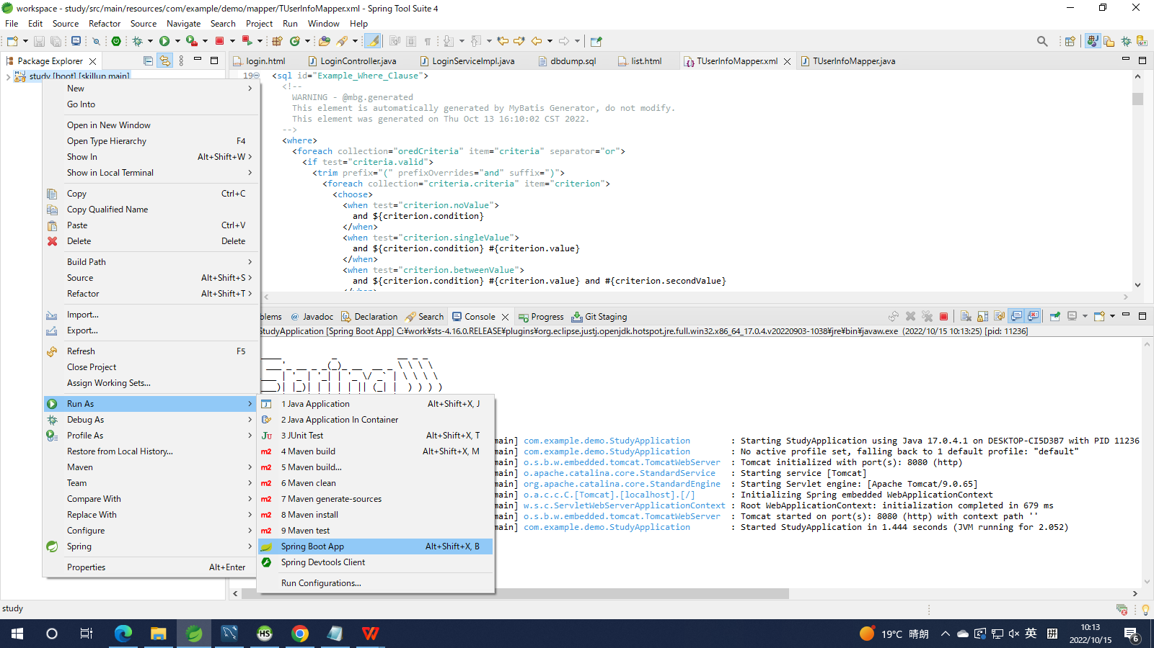

控制台看到这样的log，就说明工程启动了

